상품제안서
드망즈 UV DTF필름인쇄머그_로열블루 | 상품코드: S43239

 |  |  |  |  |  |  | 02-713-8555 | www.synergygift.co.kr
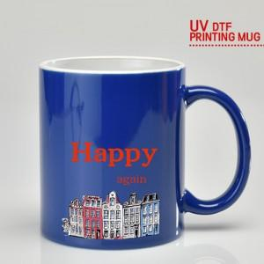

【상세/제작정보】 | 재 질 : 도자기<br>사이즈 : 지름 8 * 높이 9.5cm<br>용 량 : 360ml(12온스)<br>원산지 : 중국oem<br><br>(사이즈와 용량은 재는 위치와 방법에 따라 오차가 있습니다.)

【인쇄/포장옵션】 | UV DTF필름인쇄 / 포장지포장

【공급단가】 | 수량 | 100~ | 300~ | 500~ | 1,000~ | 3,000~
*VAT별도 | 단가 | 4,400원 | 4,190원 | 4,080원 | 4,020원 | 3,940원

【상품 URL】 | https://www.synergygift.co.kr:443/src/goods_detail.php?gdno=43239

